상품제안서
[샤이닝 휴대용 스포츠타월] 블링블링 유니크한 쿨타올 쿨링타월 아이스타올 | 상품코드: F28467

 |  |  |  |  |  |  | 02-412-0044 | www.easy1.co.kr
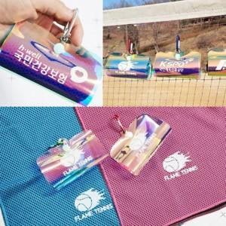

【상세/제작정보】 | 기본수량 미만 인쇄시 비용 추가. 스티커 제작및 부착 비용 별도 문의.

【인쇄/포장옵션】 | 실크, 풀칼라 / 포장지포장

【공급단가】 | 수량 | 100~ | 300~ | 500~ | 1,000~ | 3,000~
*VAT별도 | 단가 | 3,060원 | 3,000원 | 2,930원 | 2,880원 | 2,800원

【상품 URL】 | https://dev.easy1.co.kr:443/src/goods_detail.php?gdno=28467

